표지
기술기반 기업의 지속성장 지원을 위한 정형*비정형 데이터 연계기반

테이블 정의서
(A&SMarket 플랫폼)

- 1 -

기업세부정보
 |  |  |  |  |  |  | Summary

INDEX |  |  | market_data |  |  | INDEX설명 | 마켓데이터
제약사항 |  |  | 1. EmpNo가 동일한 데이터 저장 불가
ID |  |  | 사용자ID_데이터타입
주의사항
업데이트
 |  |  |  |  |  |  |  |  | 샘풀 데이터 정보
순번 | 필드명(영문) |  |  | 필드명(한글) |  | Format | 컬럼정의 |  | {
1 | EmpNo |  |  | 로그인 사용자 ID |  | keyword | 로그인 사용자 ID |  |  | "EmpNo": "test1",
2 | DataType |  |  | 데이터타입 |  | keyword | comp_info |  |  | "DataType": "comp_info",
3 | CreateDate |  |  | 데이터등록일자 |  | date | YYYY-MM-DD HH:mm:ss.SSSSSS SearchDate = str(datetime.datetime.now()).replace("T", "") |  |  | "CreateDate": "2022-01-01 16:21:31.11111",
4 | UpdateDate |  |  | 데이터수정일자 |  | date | YYYY-MM-DD HH:mm:ss.SSSSSS SearchDate = str(datetime.datetime.now()).replace("T", "") |  |  | "UpdateDate": "2022-10-01 16:21:31.11111",
5 | Data |  |  | 데이터 |  |  |  |  |  | "Data":
 |  |  |  |  |  |  |  |  |  | {
5.1 |  | CompName |  |  | 회사명 | keyword |  | "CompName": {"type": "keyword"}, |  |  | "CompName": "구조인 디자인 연구소"
5.2 |  | Field |  |  | 분야 | keyword | 추가 2022-12-16 ex) 계획/설계/연구 | "Field": {"type": "keyword"}, |  |  | "Field": "구조인 디자인 연구소"
5.3 |  | LogoPath |  |  | 회사로고이미지경로 | keyword |  | "LogoPath": {"type": "keyword"}, |  |  | "LogoPath": "..\project\upload\test1\logo.jpg"
5.4 |  | BannerPath |  |  | 상단배너이미지경로 | keyword |  | "BannerPath": {"type": "keyword"}, |  |  | "BannerPath": "..\project\upload\test1\Banner.jpg"
5.5 |  | Address |  |  | 회사주소 | text |  | "Address": {"type": "text"}, |  |  | "Address": "서울시 동대문구 서울시립대로 28길 26 2층"
5.6 |  | Email |  |  | 회사이메일 | keyword |  | "Email": {"type": "keyword"}, |  |  | "Email": "contact@kujoin.org"
5.7 |  | Tel |  |  | 회사연락처 | text |  | "Tel": {"type": "text"}, |  |  | "Tel": "02-572-8662"
5.8 |  | HomePageUrl |  |  | 회사홈페이지URL | keyword |  | "HomePageUrl": {"type": "keyword"}, |  |  | "HomePageUrl": "www.kujoin.org"
5.9 |  | Introduce |  |  | 회사소개글 | text |  | "Introduce": {"type": "text"}, |  |  | "Introduce": "건축디자인과 구조공학적 해결과정에서 합리적인 디자인을 찾아 연구 교육, 현실지원을 도모하는 연구소 겸 건축구조기술사 사무소"
5.10 |  | FoundingDate |  |  | 회사설립일자 | date | YYYY-MM-DD | "FoundingDate": {"type": "date"}, |  |  | "FoundingDate": "2020-01-01"
5.11 |  | CompType |  |  | 기업형태 | list>keyword |  | "CompType": {"type": "list>keyword"}, |  |  | "CompType": ["구조인 디자인 연구소", "구조인 디자인 연구소", "구조인 디자인 연구소", "구조인 디자인 연구소", "구조인 디자인 연구소"]
5.12 |  | SearchKeyword |  |  | 검색키워드 | list>keyword |  | "SearchKeyword": {"type": "list>keyword"}, |  |  | "SearchKeyword": ["목구조내진설계", "건축구조설계", "목구조설계", "구조디자인", "….설계"]
5.13 |  | CertImagePath |  |  | 인증및자격이미지 | list>keyword |  | "CertImagePath": {"type": "list>keyword"}, |  |  | "CertImagePath": ["..\project\upload\test1\image1.jpg", "..\project\upload\test1\image2.jpg", "..\project\upload\test1\image3.jpg", "..\project\upload\test1\image4.jpg", "..\project\upload\test1\image5.jpg"]
5.14 |  | ImgAreaType |  |  | 이미지영역분할코드 | keyword | * 공통코드: ImgAreaType 참조 ( CMT_COMM_CODE ) | "ImgAreaType": {"type": "keyword"}, |  |  | "ImgAreaType": "2A"
5.15 |  | ImgAreaPath |  |  | 영역분할이미지경로 | list>keyword | * 영역 순서대로 저장 추가 2023-01-13 | "ImgAreaPath": {"type": "list>keyword"}, |  |  | "ImgAreaPath": ["..\project\upload\test1\image1.jpg", "..\project\upload\test1\image2.jpg", "..\project\upload\test1\image3.jpg", "..\project\upload\test1\image4.jpg", "..\project\upload\test1\image5.jpg"]
5.16 |  | ActiveYN |  |  | A&Smarket 활성화여부 | keyword | 1: 활성화, 0: 비활성화 (** 활성화 된 정보만 노출해야함 ) A&S Market 등록 | "ActiveYN": {"type": "keyword"}, |  |  | "ActiveYN": "1"
 |  |  |  |  |  |  |  |  |  | }
 |  |  |  |  |  |  |  |  | }

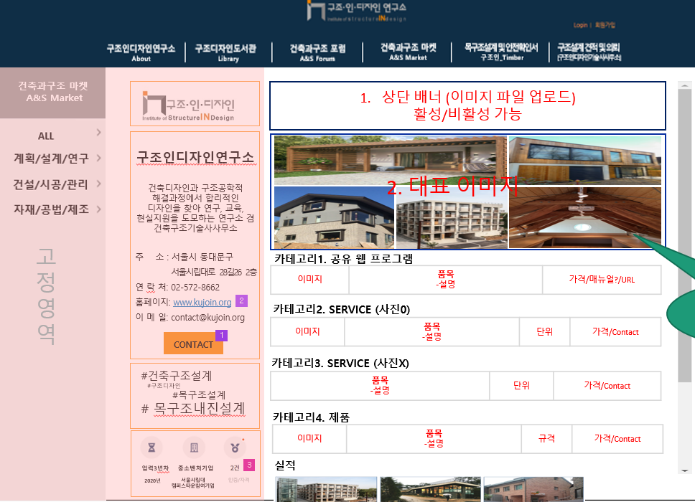

 |  |  |  |  |  | * 공통코드 정의
 |  |  |  |  |  | 코드 | 코드명
 |  |  |  |  |  | 2A | 2분할 A타입
 |  |  |  |  |  | 2B | 2분할 B타입
 |  |  |  |  |  | 3A | 3분할 A타입
 |  |  |  |  |  | 3B | 3분할 B타입
 |  |  |  |  |  | 4A | 4분할 A타입
 |  |  |  |  |  | 4B | 4분할 B타입
 |  |  |  |  |  | 5A | 5분할 A타입

